1500 D
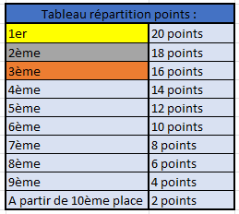

Handicross Cup - 2025-2026 - classement général 1500 D
Adresses mails |  | LHF : kevin.jehasse@handisport.be - LBFA : francois.maingain@lbfa.be
Inscriptions
 | Nom | Prénom | Sexe | Club | Classification | Ciney | Dampicourt | La-Louvière | Nivelles | Tournai | Athus | Saint-Ghislain | Woluwe-St-Lambert | Louvain-La-Neuve | Fleurus (x2) | TOTAL
1 | NIEDZIELA | Rosalia | F | ACLO |  | 20 | 0 | 0 | 0 | 20 | 0 | 20 | 20 | 0 | 40 | 120
2 | BELHALOUMI | Louiza | F | WS |  | 0 | 0 | 0 | 18 | 0 | 0 | 0 | 18 | 0 | 0 | 36
3 | CARLIER | Elise | F | CABW |  | 0 | 0 | 0 | 16 | 0 | 0 | 0 | 0 | 0 | 36 | 52
4 | RUTABNA | Gaba | F | CABW |  | 0 | 0 | 0 | 0 | 0 | 0 | 0 | 0 | 0 | 32 | 32
5 | NEERGAARD | Alva | F | WS |  | 0 | 0 | 0 | 20 | 0 | 0 | 0 | 0 | 0 | 0 | 20
6 | THOMAS | Valentine | F | CABW |  | 0 | 0 | 0 | 0 | 0 | 0 | 0 | 0 | 20 | 0 | 20
8 | MOLINA BENAVENT | Maria | F | WS |  | 0 | 0 | 0 | 0 | 0 | 0 | 0 | 16 | 0 | 0 | 16
Classement général à jour en date 09/02/2026

